PD rates
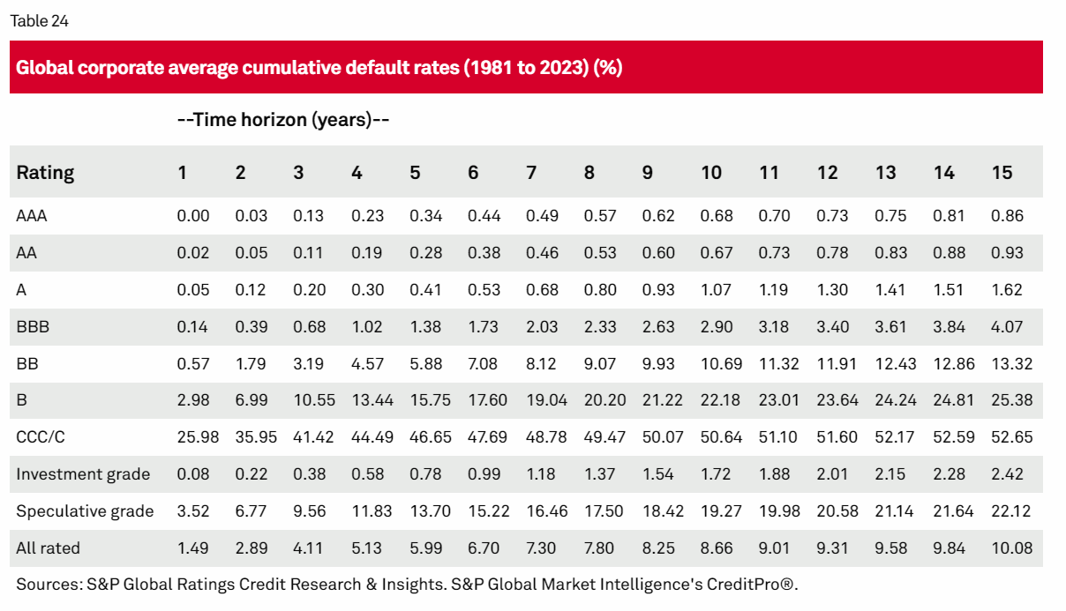
Industries | PD rate | Default, Transition, and Recovery: 2023 Annual Global Corporate Default And Rating Transition Study | S&P Global Ratings (spglobal.com) | Specifics on bank | Rate | Moody | S&P
Real estate | 0.81% |  | Bank - Agribank | 0.57% | Ba2 | BB | https://www.agribank.com.vn/vn/ve-agribank/tin-tuc-su-kien/tai-chinh-ngan-hang/moody-nang-hang-tin-nhiem-doi-voi-agribank
Financial institutions | 0.61% |  | Bank - Vietin | 0.57% | Ba2 | BB | https://www.vietinbank.vn/web/home/vn/events/14/moody-nang-xep-hang-tin-nhiem-cua-vietinbank.html&p=1
Energy and natural resources | 3.24% |  | Bank - BIDV | 0.57% | Ba2 | BB | https://www.bidv.com.vn/en?urile=wcm:path:/wps/wcm/connect/BIDV_EN/tin-tuc/tin-ve-bidv/moody-tang-dinh-hang-dai-han-cua-bidv
Home builders | 2.27% |  | Bank - VCB | 0.57% | Ba2 | BB | https://en.vietnamplus.vn/moodys-upgrades-ratings-of-12-vietnamese-banks/237161.vnp
Consumer/service sector | 2.44% |  | Bank - MBB | 2.98% | B1 | B+ | https://mof.gov.vn/webcenter/portal/ttpltc/pages_r/l/chi-tiet-tin-ttpltc?dDocName=UCMTMP120235
Utility | 0.42% |  | Bank - HDBank | 2.98% | B1 | B+ | https://hdbank.com.vn/vi/investor/thong-tin-nha-dau-tu/xep-hang-tin-nhiem
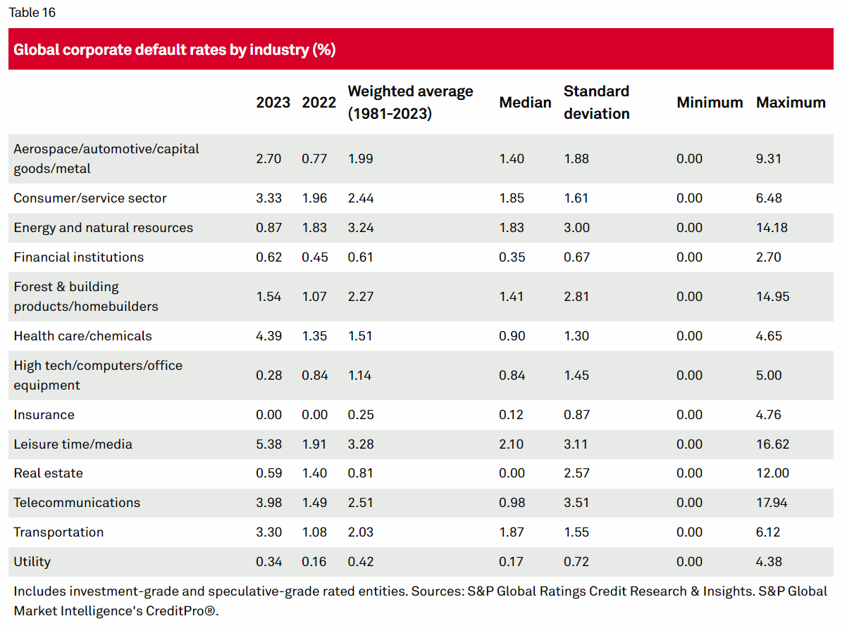
 |  |  | Bank - Viet capital bank | 2.98% | B3 | B- | https://bnews.vn/moody-s-xep-hang-tin-nhiem-ngan-hang-ban-viet-trien-vong-on-dinh/242842.html#:~:text=Moody's%20x%E1%BA%BFp%20h%E1%BA%A1ng%20t%C3%ADn%20nhi%E1%BB%87m%20Ng%C3%A2n%20h%C3%A0ng%20B%E1%BA%A3n%20Vi%E1%BB%87t%20tri%E1%BB%83n%20v%E1%BB%8Dng%20%E1%BB%95n%20%C4%91%E1%BB%8Bnh,-Ph%C6%B0%C6%A1ng%20Mai%2FBNEWS&text=BNEWS%20T%E1%BB%95%20ch%E1%BB%A9c%20x%E1%BA%BFp%20h%E1%BA%A1ng,v%E1%BB%9Bi%20tri%E1%BB%83n%20v%E1%BB%8Dng%20%E1%BB%95n%20%C4%91%E1%BB%8Bnh.
 |  |  | Bank - Bac A bank | 2.98% | Chưa được xếp hạng
 |  |  | Bank - Nam A bank | 2.98% | Chưa được xếp hạng
 |  |  | Bank - Vietbank | 2.98% | Chưa được xếp hạng
 |  |  | Bank - LPB | 0.57% | Ba2 | BB | LienVietPostBank (LPB) được Tổ chức xếp hạng quốc tế Moody’s nâng hạng tín nhiệm | Tin nhanh chứng khoán (tinnhanhchungkhoan.vn)

